Worksheet
Изображение* | ID | Код | Артикул* | Название товара* | Цена, руб.* | Основной | Удаленный | В пути | 0 | Ваш заказ
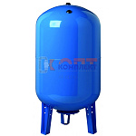 | 822070 | BAK-220001 | VEC-50 | Бак мембранный для водоснабжения VR 50л вертикальный | 5 501.63 руб. | 4 | 0 | 0 | шт |  | 0
 | 822071 | BAK-220002 | VEC-80 | Бак мембранный для водоснабжения VR 80л вертикальный | 10 157.14 руб. | 0 | 0 | 0 | шт |  | 0
 | 822072 | BAK-220003 | VEC-100 | Бак мембранный для водоснабжения VR 100л вертикальный | 10 901.15 руб. | 4 | 0 | 0 | шт |  | 0
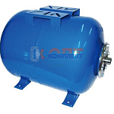 | 822073 | BAK-220004 | VFC-24 | Бак мембранный для водоснабжения VR 24л горизонтальный | 3 504.85 руб. | 1 | 0 | 0 | шт |  | 0
 | 822074 | BAK-220005 | VFC-50 | Бак мембранный для водоснабжения VR 50л горизонтальный | 5 705.87 руб. | 0 | 0 | 0 | шт |  | 0
 | 822075 | BAK-220006 | VFC-80 | Бак мембранный для водоснабжения VR 80л горизонтальный | 10 171.73 руб. | 0 | 0 | 0 | шт |  | 0

